상품제안서
N트래블 초경량 5단 6K 고리형 암막 미니 양우산 (파우치 포함) | 상품코드: F32545

 |  |  |  |  |  |  | 02-412-0044 | www.easy1.co.kr
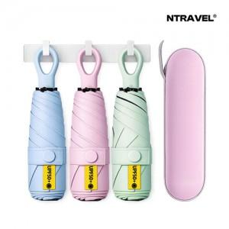

【상세/제작정보】 | <div><table class="__se_tbl_ext" style="clear: both; width: 1691.82px; border-collapse: collapse; border-spacing: 0px; font-family: dotum; background-color: rgb(255, 255, 255);"><tbody><tr><td colspan="3" style="border-width: 1px 0px; border-top-style: solid; border-right-style: initial; border-bottom-style: solid; border-left-style: initial; border-top-color: rgb(236, 236, 236); border-right-color: initial; border-bottom-color: rgb(236, 236, 236); border-left-color: initial; border-image: initial; padding: 20px 0px; font-size: 13px; line-height: 1.5;">-기본OPP케이스 / 종이케이스500원,선물포장500원<br>-OPP케이스&gt; 1박스(40개) 4500원<br>-종이케이스&gt; 1박스(30개) 4500원</td></tr></tbody></table></div>

【인쇄/포장옵션】 | 레이저, 풀칼라 / 포장지포장

【공급단가】 | 수량 | 100~ | 300~ | 500~ | 1,000~ | 3,000~
*VAT별도 | 단가 | 6,020원 | 5,780원 | 5,630원 | 5,530원 | 5,430원

【상품 URL】 | https://dev.easy1.co.kr:443/src/goods_detail.php?gdno=32545

